Sheet1
图形化编程和智能车产品方案

编号 | 项目 | 产品备选方案 |  | 价格
1 | 图形化软硬件编程 | a | Makeblock童心制物 | 5999 | 基于Scratch 3.0 Makeblock体系、micro:bit、Arduino等硬件、python编程 | http://education.makeblock.com/zh-hans | https://detail.tmall.com/item.htm?spm=a1z10.3-b-s.w4011-21192319411.158.6ef4ccd7oj6Fu3&id=569635472342&rn=a450b6c2f39db456ae894c73955e9095&abbucket=9&skuId=3829484746574
 |  | b | DFRobot | 699 | 自制micro:bit 入门套件创客教育造物粒子TOY0086-CN | https://item.taobao.com/item.htm?spm=a230r.1.14.29.2f132fa57qIoTL&id=567947093636&ns=1&abbucket=14#detail
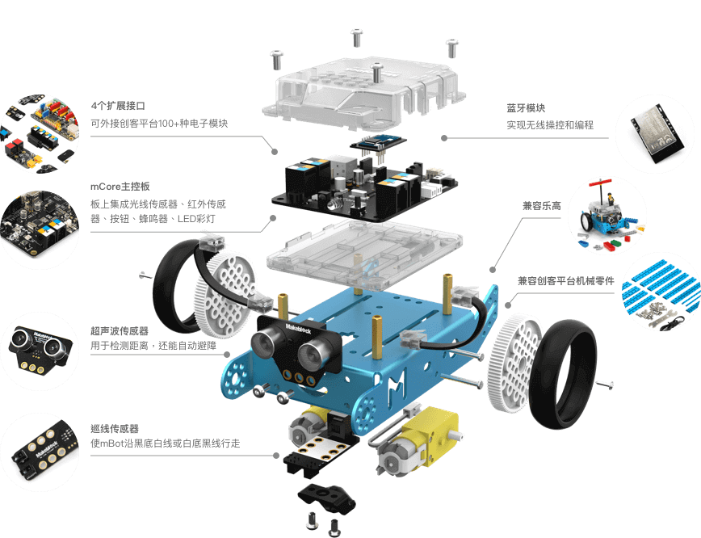
 |  | c | 七星虫 | 599 | scratch编程积木式图形化mixly创客套件 兼容arduino学习 | https://detail.tmall.com/item.htm?spm=a230r.1.14.86.2f132fa57qIoTL&id=580278148678&ns=1&abbucket=14&skuId=4074300547412

 |  |  |  |  |  |  |  | 其他类型
2 | 智能车 教学和展示 | a | mBot 小发明家的第一台教育机器人 | 550-840 | 无线遥控&编程 超声测距 巡线 外界传感器接口 | https://www.makeblock.com/cn/steam-kits/mbot |  | AI智能机器人 海陆空飞行器
 |  | b | 编程机器人Scratch套件/Qbot/人工智能创客教育Arduino机器人套件 | 318 | scratch/arduino编程 测距 巡线 遥控 led点阵 usb充电 可扩展乐高 | https://item.taobao.com/item.htm?spm=a230r.1.14.201.30b81074j3dBUe&id=586174515809&ns=1&abbucket=14#detail

 |  | 展示 | 飞思卡尔智能车 | 1700-2400 | 两轮 三轮 四轮，电磁、直立、摄像头 | https://feiyangkeji.taobao.com/category-1417128610.htm?spm=a1z10.5-c.w4010-15361995835.39.611f28978r19A2&search=y&catName=%BD%CC%D1%A7%B3%B5%C8%AB%CC%D7%CF%B5%C1%D0#bd

《 创意实验室课程 》课程大纲 makeblock |  |  |  |  | https://www.makeblock.com/cn/steam-edu-solutions?utm_source=mbweb&utm_medium=banner&utm_campaign=cn-maker-solutions1018
序号 | 课程主题 | 课时 | 教学目标
第1课 | 初识神经元 | 45分钟/课 | 了解电子模块的分类，体验模块之间的拼搭
第2课 | 巧手慧编程 | 45分钟/课 | 学习“慧编程”程序基本操作，认识RGB灯模块
第3课 | 安全交通灯 | 45分钟/课 | 学习使用“控制”类别指令，熟练使用RGB灯模块
第4课 | 开心小笔筒 | 45分钟/课 | 学习使用LED面板模块，编写程序点亮LED面板
第5课 | 闪烁小星星 | 45分钟/课 | 学习使用灯带模块、蜂鸣器模块，学习使用多个模块
第6课 | 心中的彩色 | 45分钟/课 | 认识色彩识别传感器模块，学习运用传感器获取的信息操作模块
第7课 | 光控橱柜灯 | 45分钟/课 | 认识光线传感器模块，学习运用传感器获取的信息操作模块
第8课 | 趣味水平仪 | 45分钟/课 | 认识陀螺仪传感器，学习在慧编程中“变量”的指令
第9课 | 噪音提示器 | 45分钟/课 | 认识声音传感器、舵机模块，学习在慧编程中“变量”的指令
第10课 | 卡通温度计 | 45分钟/课 | 学习使用温湿度传感器；学习使用舵机模块模块
第11课 | 智能小风扇 | 45分钟/课 | 学习使用人体红外识别传感器模块、直流电机模块
第12课 | 智能浇花器 | 45分钟/课 | 学习使用土壤湿度传感器、水泵模块，灵活运用直流电机驱动
第13课 | 趣味水果琴 | 45分钟/课 | 学习使用触控开关模块，使用慧编程同时操作多个模块
第14课 | 趣味泡泡机 | 45分钟/课 | 认识超声波传感器模块，学习舵机和直流电机的组合使用
第15课 | 迷你捕鼠器 | 45分钟/课 | 认识激光发射模块，灵活运用光线传感器、舵机模块
第16课 | 绘本阅读灯 | 45分钟/课 | 认识摇杆模块，灵活运用舵机模块，学习根据同一模块的不同指令需求编写程序

